Figure 1
Figure 1 - Taux de réussite à la tâche d'évaluation de l'information en sixième et en seconde (en %)

Lecture : les élèves de sixième reconnaissent bien en moyenne 60 % des vraies informations et les élèves de seconde 67 %.
Note : les réponses « probablement pas vrai » et « pas du tout vrai » ont été regroupées, indiquant que l'élève juge l'information comme fausse, de même que les réponses « tout à fait vrai » et « probablement vrai » pour une information jugée véridique."

Champ : échantillons représentatifs d'élèves de sixième, de seconde générale et technologique et de seconde professionnelle, en septembre 2022.
Source : DEPP.
Réf. : Note d'Information n° 26-10 DEPP

 | Sixième | Seconde
Reconnaître une vraie information | 60 | 67
Repérer une fausse information | 65 | 70
Ensemble des items | 62 | 69

Figure 2
Figure 2 - Score de discernement moyen selon les caractéristiques des élèves, en sixième et en seconde

Lecture : le score moyen des élèves de sixième scolarisés en éducation prioritaire pendant leur année de CM2 est de 221. Celui des élèves de seconde scolarisés en éducation prioritaire pendant leur année de troisième est de 248.
Note : le secteur mobilisé dans l'analyse est celui de l'établissement quitté par les élèves à la fin de l'année scolaire (dans lequel les élèves ont généralement passé plusieurs années) plutôt que celui de l'établissement rejoint en septembre.
Champ : échantillons représentatifs d'élèves de sixième, de seconde générale et technologique et de seconde professionnelle, en septembre 2022.
Source : DEPP
Réf. : Note d'Information n° 26-10 DEPP

Données de la figure
 |  | Sixième | Seconde
Secteur année N-1 | EP | 221 | 248
 | Public hors EP | 233 | 261
 | Privé | 238 | 264
Score de français | T1 | 215 | 244
 | T2 | 234 | 261
 | T3 | 247 | 274
Score de mathématiques | T1 | 218 | 246
 | T2 | 235 | 261
 | T3 | 244 | 273
IPS de l'élève | Q1 | 223 | 248
 | Q2 | 229 | 256
 | Q3 | 233 | 264
 | Q4 | 243 | 271
Sexe | Filles | 234 | 258
 | Garçons | 230 | 261
Ensemble |  | 232 | 260

Figure 3
Figure 3 – Part des élèves adoptant une attitude davantage sceptique que naïve à l’égard des informations (en %)

Lecture : en sixième, 57 % des élèves se montrent sceptiques à l'égard des informations.
Note : les pourcentages sont calculés à partir d'un score de scepticisme présenté dans la méthodologie.
Champ : échantillons représentatifs d'élèves de sixième, de seconde générale et technologique et de seconde professionnelle, en septembre 2022.
Source : DEPP.
Réf. : Note d'Information n° 26-10 DEPP

 |  | Attitude sceptique | Attitude neutre ou naive
Seconde | Filles | 58 | 42
 | Garçons | 51 | 49
 | Ensemble | 54 | 46
Sixième | Filles | 60 | 40
 | Garçons | 55 | 45
 | Ensemble | 57 | 43

Figure 4
 | Figure 4 - Taux d'adhésion aux théories du complot chez les élèves de sixième et de seconde

 | Lecture : en sixième, 40 % des élèves se déclarent d'accord avec l'affirmation "Des sociétés secrètes influencent de nombreuses décisions politiques", contre 38 % des élèves de seconde.
 | Note : les réponses « Pas du tout d’accord », « Pas d’accord » et « Plutôt pas d’accord » ont été regroupées, considérant ici l'élève comme « Pas d'accord » avec l'affirmation. De même, les réponses « Plutôt d’accord », « D’accord » et « Tout à fait d’accord » ont été regroupées sous l'intitulé « D'accord ».

 | Champ : échantillons représentatifs d'élèves de sixième, de seconde générale et technologique et de seconde professionnelle, en septembre 2022.
 | Source : DEPP.
 | Réf. : Note d'Information n° 26-10 DEPP

 |  | D'accord | Indifférent | Pas d'accord
6e | "Le gouvernement cache délibérément des informations importantes au public." | 58 | 16 | 26
2de |  | 74 | 12 | 14
6e | "Certains groupes politiques ont des projets secrets qui ne sont pas bons pour la société." | 51 | 20 | 29
2de |  | 63 | 18 | 19
6e | "Des sociétés secrètes contrôlent les hommes politiques et les autres dirigeants." | 24 | 19 | 57
2de |  | 25 | 18 | 57
6e | "Le gouvernement est souvent au courant des actions terroristes et les laisse se produire." | 32 | 14 | 54
2de |  | 17 | 12 | 71
6e | "Les gouvernements ont délibérément répandu des maladies dans certains groupes d'individus." | 24 | 18 | 58
2de |  | 19 | 15 | 66
6e | "Le gouvernement surveille les gens en secret." | 30 | 16 | 54
2de |  | 41 | 17 | 41
6e | "Des groupes secrets contrôlent l'esprit des gens sans qu'ils le sachent." | 16 | 9 | 75
2de |  | 15 | 11 | 74
6e | "Des sociétés secrètes influencent de nombreuses décisions politiques." | 40 | 23 | 38
2de |  | 38 | 21 | 41

Figure 5
Figure 5 - Score moyen d'adhésion aux pensées conspirationnistes selon les caractéristiques des élèves, en sixième et en seconde

Lecture : le score moyen des élèves de sixième scolarisés en éducation prioritaire pendant leur année de CM2 est de 259. Celui des élèves de seconde scolarisés en éducation prioritaire pendant leur année de troisième est de 263.
Champ : échantillons représentatifs d'élèves de sixième, de seconde générale et technologique et de seconde professionnelle, en septembre 2022.
Source : DEPP
Réf. : Note d'Information n° 26-10 DEPP

Données de la figure
 |  | Sixième | Seconde
Secteur année N-1 | EP | 259 | 263
 | Public hors EP | 247 | 250
 | Privé | 244 | 245
Score de français | T1 | 262 | 263
 | T2 | 249 | 251
 | T3 | 234 | 239
Score de mathématiques | T1 | 260 | 263
 | T2 | 249 | 250
 | T3 | 237 | 239
IPS de l'élève | Q1 | 257 | 260
 | Q2 | 253 | 256
 | Q3 | 247 | 249
 | Q4 | 237 | 238
Sexe | Filles | 245 | 252
 | Garçons | 252 | 250
Ensemble |  | 248 | 251 | -2

grade | Ensemble | n_eleve | Min | quant25 | Median | Mean | SD | quant75 | Max
6 | Ensemble | 8052 | -2.299934 | -0.6523101 | 0.0067396 | -0.0300429 | 0.9406482 | 0.5559476 | 2.972463 | 248.497855
10 |  | 14622 | -2.299934 | -0.7621517 | 0.0067396 | 0.0132052 | 1.0289643 | 0.6657893 | 2.972463 | 250.66026
6 | female | 3951 | -2.299934 | -0.7621517 | -0.103102 | -0.1009307 | 0.9182449 | 0.5559476 | 2.972463 | 244.953465
 | male | 4101 | -2.299934 | -0.6523101 | 0.1165812 | 0.0380087 | 0.9568475 | 0.6657893 | 2.972463 | 251.900435
10 | female | 6884 | -2.299934 | -0.6523101 | 0.0067396 | 0.0329635 | 0.9977667 | 0.6657893 | 2.972463 | 251.648175
 | male | 7738 | -2.299934 | -0.7621517 | 0.0067396 | -0.0064524 | 1.0588283 | 0.6657893 | 2.972463 | 249.67738
6 | priority | 1154 | -2.299934 | -0.4326269 | 0.2264228 | 0.173509 | 0.9436551 | 0.7756309 | 2.972463 | 258.67545
 | private | 1226 | -2.299934 | -0.7621517 | -0.103102 | -0.1217231 | 0.9311 | 0.446106 | 2.972463 | 243.913845
 | public | 5672 | -2.299934 | -0.6680018 | 0.0067396 | -0.0515755 | 0.9365537 | 0.5559476 | 2.972463 | 247.421225
10 | priority | 2184 | -2.299934 | -0.4326269 | 0.3362644 | 0.2635543 | 1.0343542 | 0.9953141 | 2.972463 | 263.177715
 | private | 3301 | -2.299934 | -0.8719934 | -0.103102 | -0.0935263 | 1.0284957 | 0.5559476 | 2.972463 | 245.323685
 | public | 9137 | -2.299934 | -0.6680018 | 0.0067396 | 0.0013623 | 1.0192924 | 0.6657893 | 2.972463 | 250.068115
6 | T1_Bas | 2630 | -2.299934 | -0.3227853 | 0.3362644 | 0.2442632 | 0.8793866 | 0.7756309 | 2.972463 | 262.21316
 | T2_Moyen | 2699 | -2.299934 | -0.6523101 | 0.0067396 | -0.0229442 | 0.9183777 | 0.5559476 | 2.972463 | 248.85279
 | T3_Haut | 2723 | -2.299934 | -0.981835 | -0.3227853 | -0.3115792 | 0.9401066 | 0.3362644 | 2.972463 | 234.42104
10 | T1_Bas | 7158 | -2.299934 | -0.4326269 | 0.2264228 | 0.2528011 | 0.9955214 | 0.8854725 | 2.972463 | 262.640055
 | T2_Moyen | 4127 | -2.299934 | -0.6846817 | 0.0067396 | 0.0131553 | 1.0201492 | 0.6657893 | 2.972463 | 250.657765
 | T3_Haut | 3337 | -2.299934 | -0.981835 | -0.2129437 | -0.2263306 | 1.0150717 | 0.446106 | 2.972463 | 238.68347
6 | T1_Bas | 2632 | -2.299934 | -0.3227853 | 0.2264228 | 0.2047412 | 0.8980779 | 0.7756309 | 2.972463 | 260.23706
 | T2_Moyen | 2700 | -2.299934 | -0.6523101 | 0.0067396 | -0.0270892 | 0.9351063 | 0.5559476 | 2.972463 | 248.64554
 | T3_Haut | 2720 | -2.299934 | -0.981835 | -0.2923635 | -0.2679225 | 0.9286607 | 0.3362644 | 2.972463 | 236.603875
10 | T1_Bas | 6973 | -2.299934 | -0.4326269 | 0.2264228 | 0.2541554 | 1.0189697 | 0.8854725 | 2.972463 | 262.70777
 | T2_Moyen | 4200 | -2.299934 | -0.6523101 | 0.0067396 | -0.0010245 | 0.9830041 | 0.6657893 | 2.972463 | 249.948775
 | T3_Haut | 3449 | -2.299934 | -0.981835 | -0.2129437 | -0.2135396 | 1.0308552 | 0.446106 | 2.972463 | 239.32302
6 | Q1_Bas | 1971 | -2.299934 | -0.4326269 | 0.2264228 | 0.1405638 | 0.9527298 | 0.7756309 | 2.972463 | 257.02819
 | Q2_Moyen-bas | 2026 | -2.299934 | -0.5424685 | 0.1165812 | 0.0524889 | 0.9023503 | 0.6657893 | 2.972463 | 252.624445
 | Q3_Moyen-haut | 2016 | -2.299934 | -0.6523101 | 0.0067396 | -0.0556089 | 0.9321374 | 0.5559476 | 2.972463 | 247.219555
 | Q4_Élevé | 2039 | -2.299934 | -0.9287421 | -0.3010757 | -0.2578933 | 0.9286094 | 0.3362644 | 2.972463 | 237.105335
10 | Q1_Bas | 4793 | -2.299934 | -0.5424685 | 0.2264228 | 0.1931392 | 1.0189222 | 0.8854725 | 2.972463 | 259.65696
 | Q2_Moyen-bas | 3900 | -2.299934 | -0.5424685 | 0.1165812 | 0.1157494 | 1.0127769 | 0.7756309 | 2.972463 | 255.78747
 | Q3_Moyen-haut | 3218 | -2.299934 | -0.7621517 | 0.0067396 | -0.0256126 | 1.0138177 | 0.6657893 | 2.972463 | 248.71937
 | Q4_Élevé | 2711 | -2.299934 | -0.981835 | -0.3227853 | -0.2341749 | 1.0185501 | 0.446106 | 2.972463 | 238.291255

Encadré exemples de supports
Exemples de supports utilisés pour évaluer la capacité des élèves à discerner les vraies des fausses informations
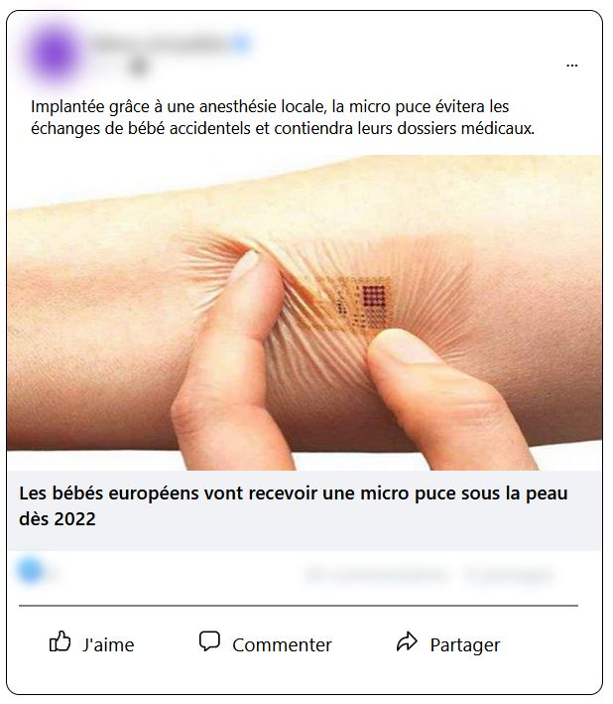
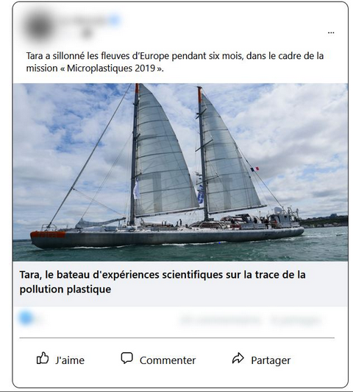
Exemple d’un vrai titre d’information
Exemple d’un faux titre d’information

En sixième, 75 % des élèves ont bien reconnu l’information vraie proposée en exemple et 85 % ont correctement identifié la fausse. En seconde, ces taux atteignent respectivement 86 % et 93 %.

Réf. : Note d'Information n° 26-10 DEPP

